表紙
令和２年５月修正版

 | 青 森 県 の 推 計 人 口

 | （令和元年１０月１日 現在）

 | 県人口 １，２４６，２９１人 （対前月 ５８６人減少）
 | 自然動態 ８４７人減少 （出生者数 ５６９人、死亡者数 １，４１６人）
 | 社会動態 ２６１人増加 （転入者数 １，５９２人、転出者数 １，３３１人）

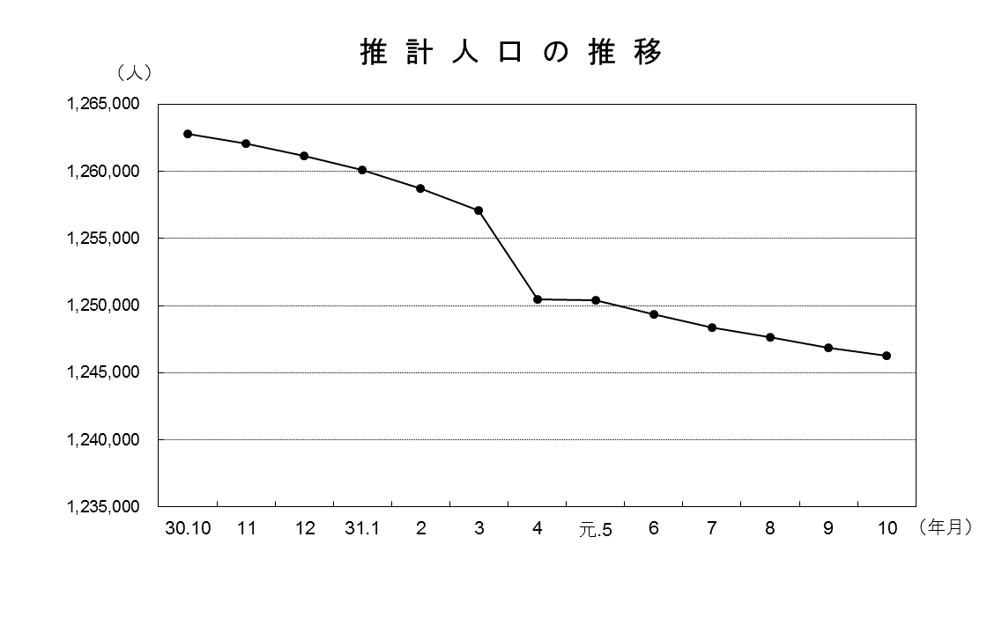

青森県企画政策部統計分析課

